Sheet1
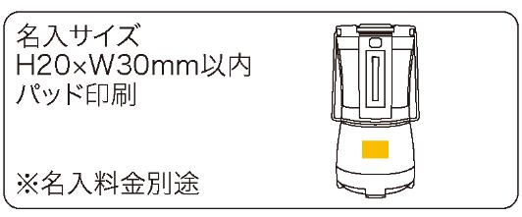
提 案 書

COBセパレートランタン |  | 参考上代 | ¥5,000 | 販売価格
 |  | （税別） |  | （税別）
【JAN】 | 4562121887183
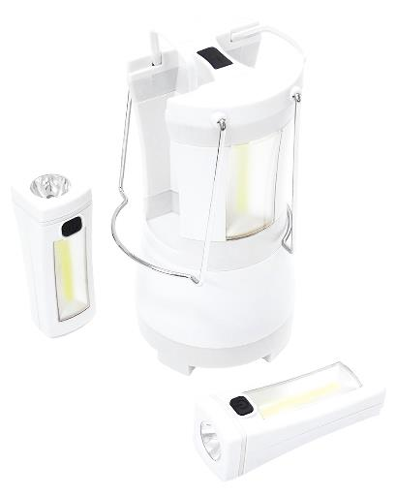 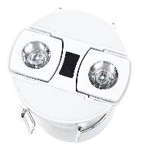 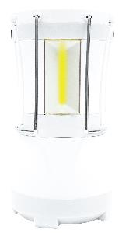 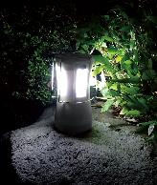 |  |  | 【商品番号】 7335-60 【本体サイズ】 本体：φ97*198㎜・346ｇ ハンドライト：38*109*40㎜ 【パッケージサイズ】 115*105*210㎜・525ｇ 【個装形態】 化粧箱入り 【材質】 ABS樹脂・鉄・TPR・PC 【入数】 24 【セット内容】 本体×1・ハンドライト×2 【商品説明】 分離させてハンドライトやランタンとして照明をシェアできます 【備考】 電池：本体／単一×3(別売)・ハンドライト1本／単四×3(別売) 【生産国】 中国

